5.IISの設定
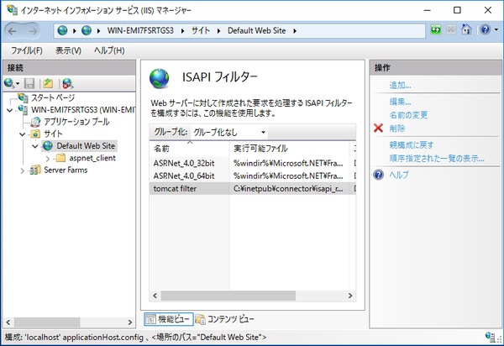
5.IISの設定

 | ここからはIISマネージャー画面での設定作業になります。

 | やることは以下の4つ。
 | ・サーバーホームから「ISAPIおよびCGIの制限」の追加
 | ・「Default Web Site」で「ISAPIフィルターを」の追加
 | ・dllを保存したフォルダへ仮想ディレクトリの作成
 | ・仮想ディレクトリでハンドラーマッピングの追加

① | サーバーホームから「ISAPIおよびCGIの制限」を選択。右側の[操作] - [追加]をクリック。

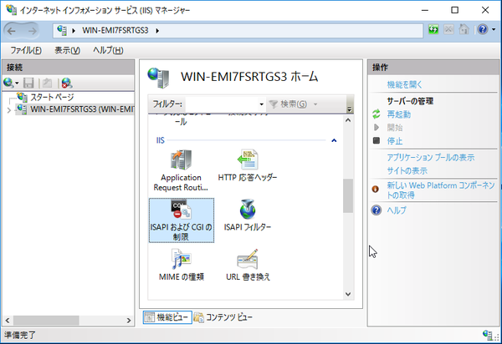

② | ISAPIまたはCGIのパスにコピーしたisapi_redirect.dllへのパスを指定します。
 | 説明は任意の文字列を入力。

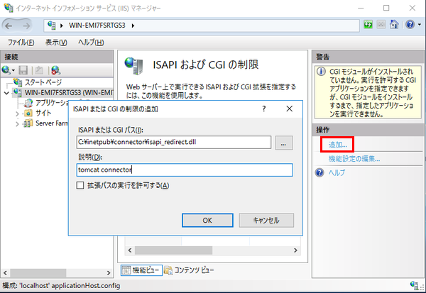

③ | 追加完了
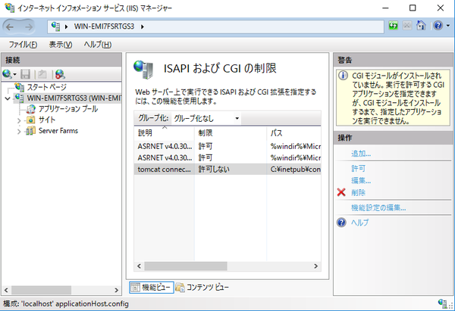

④ | 続いて「Default Web Site」を選び、「ISAPIフィルターを」選択します。右側の[追加]をクリック。
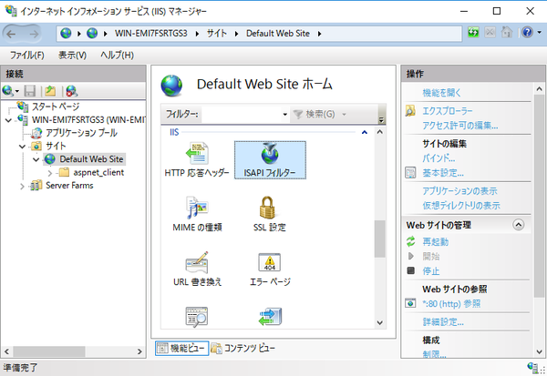

⑤ | フィルター名は任意に入力し、実行可能ファイルに再びisapi_redirect.dllへのパスを指定します。

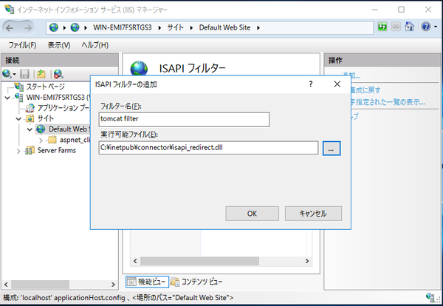

⑥ | 追加完了。

6.仮想ディレクトリの追加
6.仮想ディレクトリの追加

① | 仮想ディレクトリを追加
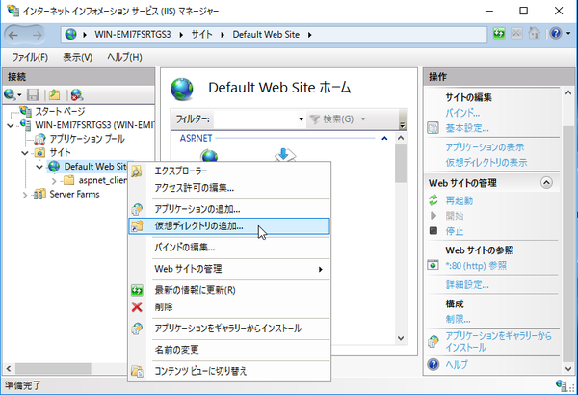

② | ポイントは「エイリアス」です。
 | isapi_redirect.propertiesのextension_uriで指定した名称と一致させます。
 | 今回は「/jakarta/isapi_redirect.dll」と指定したので、エイリアスを「jakarta」としました。
 | 物理パスはdllをコピーしたフォルダを指定します。
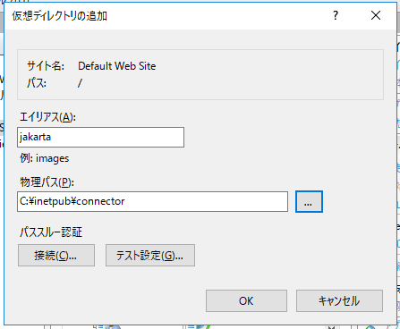

③ | 仮想ディレクトリの追加完了

7.ハンドラーマッピングの設定
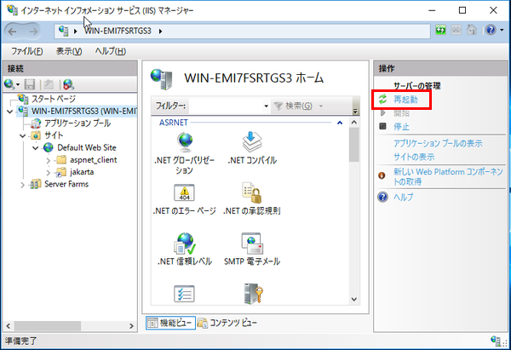
7.ハンドラーマッピングの設定

① | 作成した仮想フォルダのハンドラーマッピングを表示します。

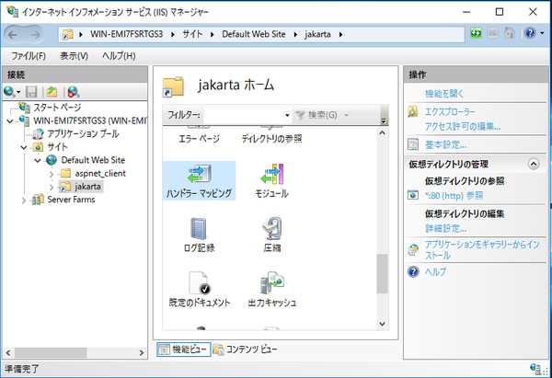

② | 右側の[スクリプトマップの追加]をクリック。
 | 要求パス：*
 | 実行可能ファイル：isapi_redirect.dllへのパス
 | 名称：任意
 | を入力します。

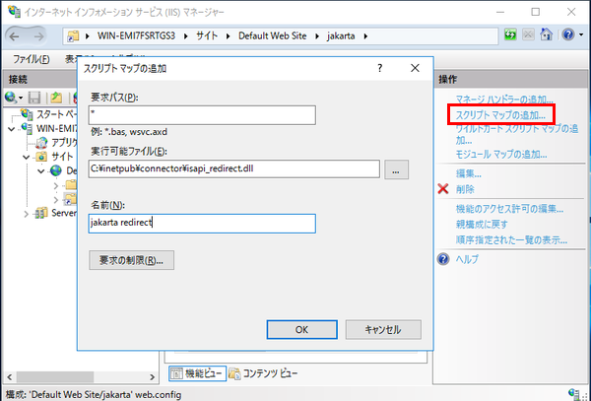

③ | 追加時、スクリプトマップ追加の確認ダイアログが表示されます。
 | 「はい」を選択してISAPI拡張を有効にします。

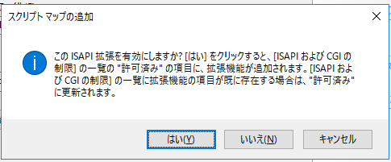

④ | ここまで設定が終わったらIISを再起動します。

8.Tomcatの確認
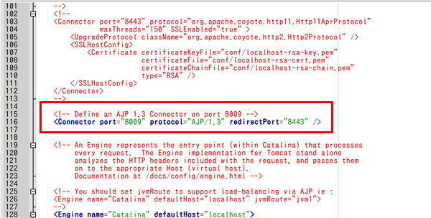
8.Tomcatの確認

① | 【server.xml】の確認
 | %TOMCAT%/conf/server.xmlを開きます。
 | 8009ポートでajp13を待ち受ける設定が有効であることが確認する

9.動作確認
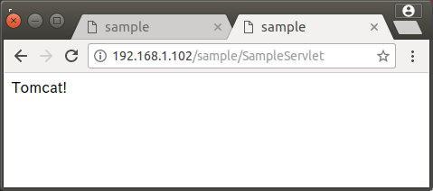
9.動作確認

① | Tomcatに直接アクセスしてみます。
 | http://192.168.1.4:8080/sample/SampleServlet
 | このURLでこんな表示。

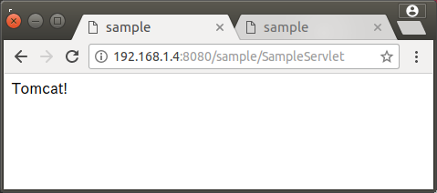

② | IISでのリダイレクトをテストします。
 | http://192.168.1.102/sample/SampleServlet

